１．プロジェクトの作成
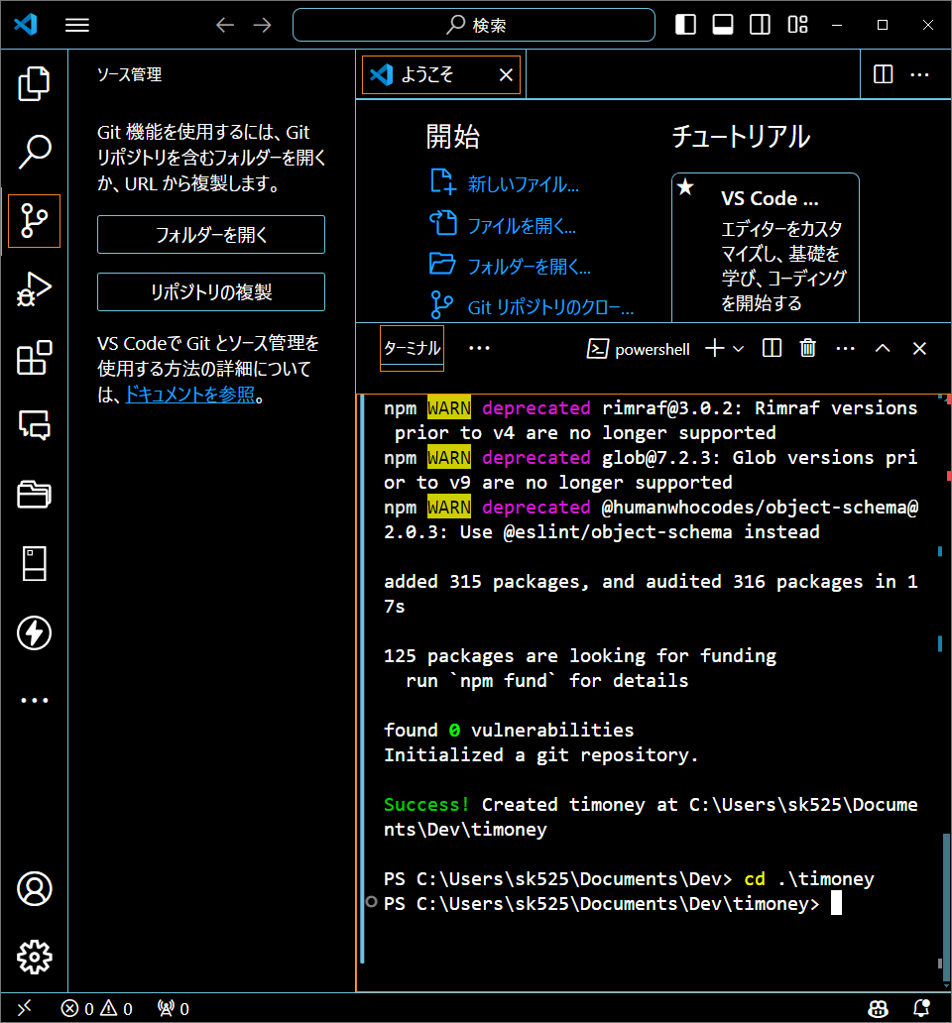
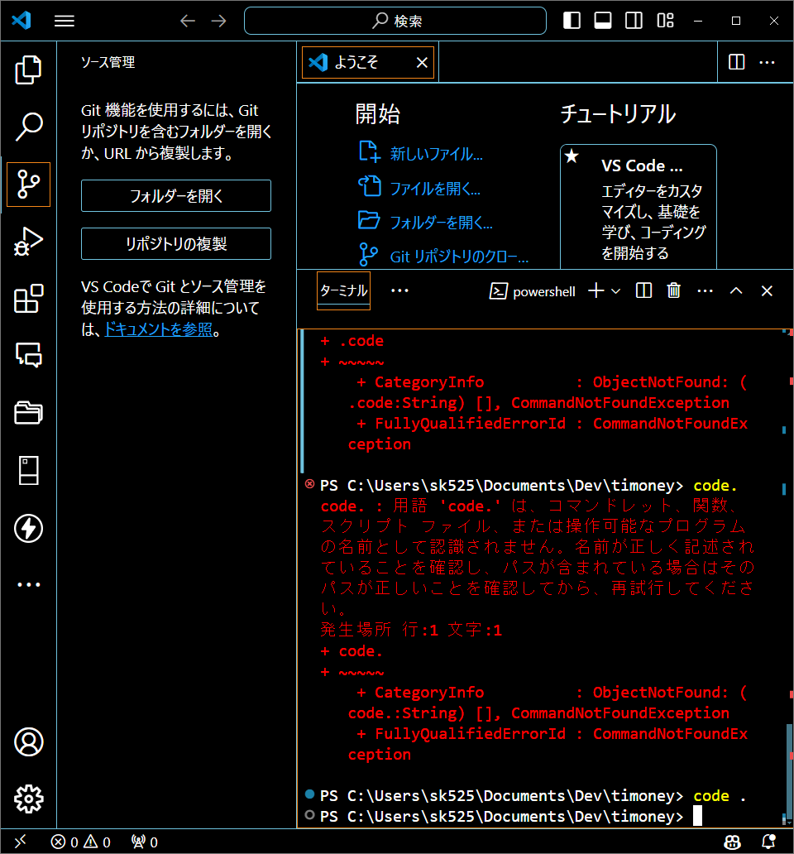
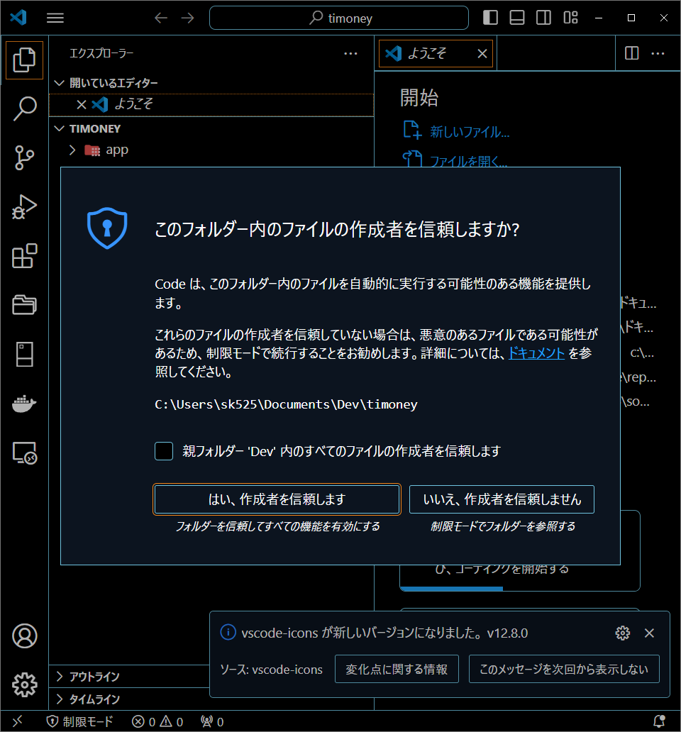
C:\Users\sk525\Documents\Dev> npx create-next-app@latestを実行
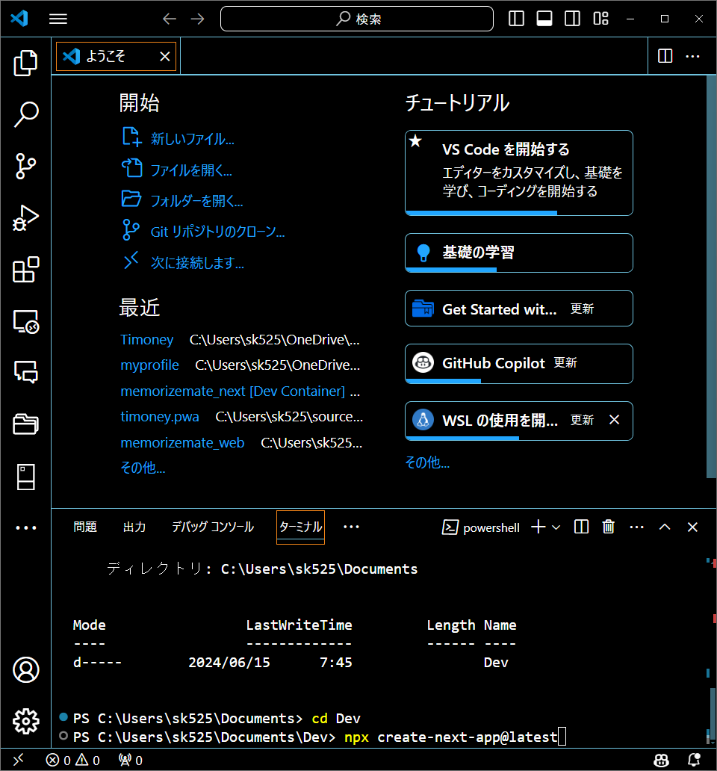

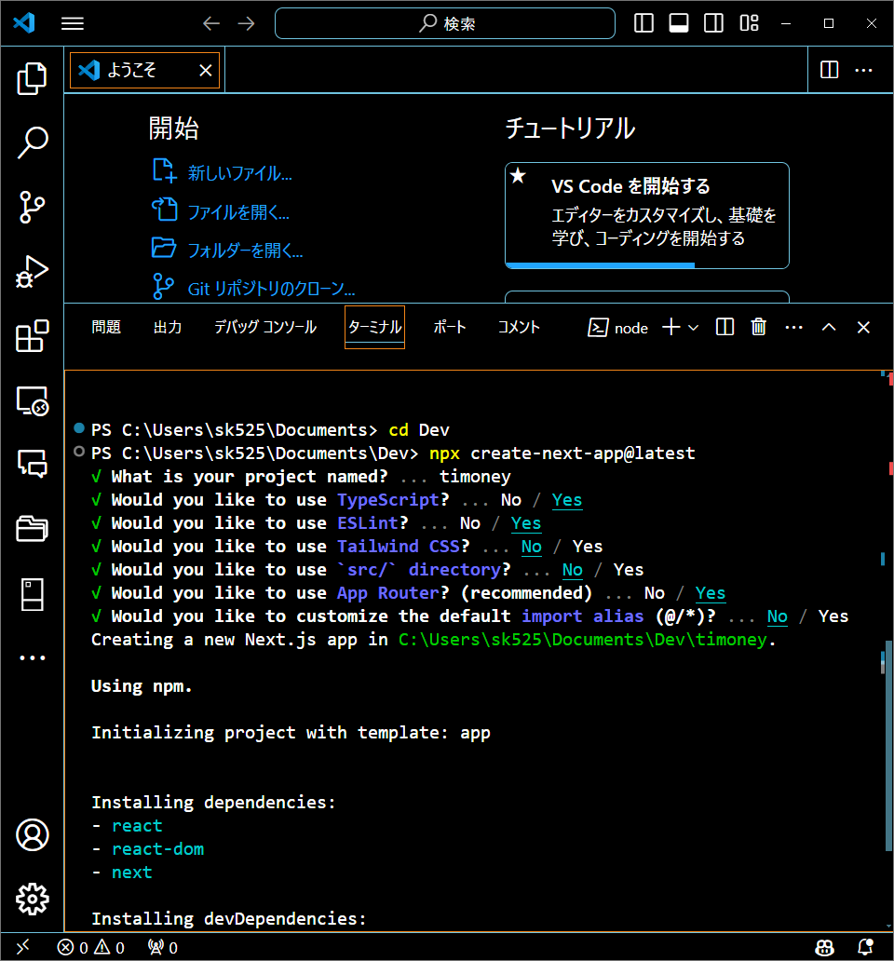

作成したフォルダに移動

２．バージョン管理
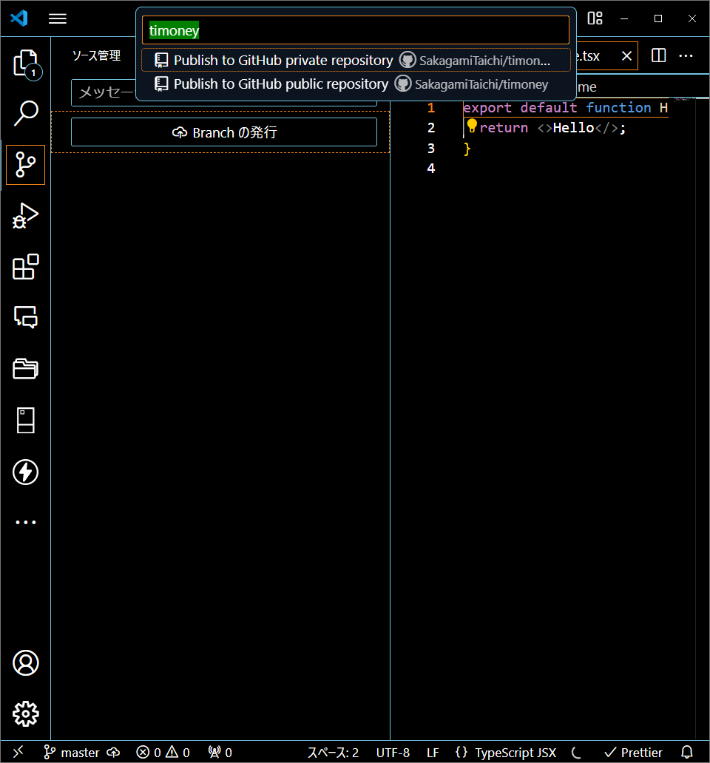
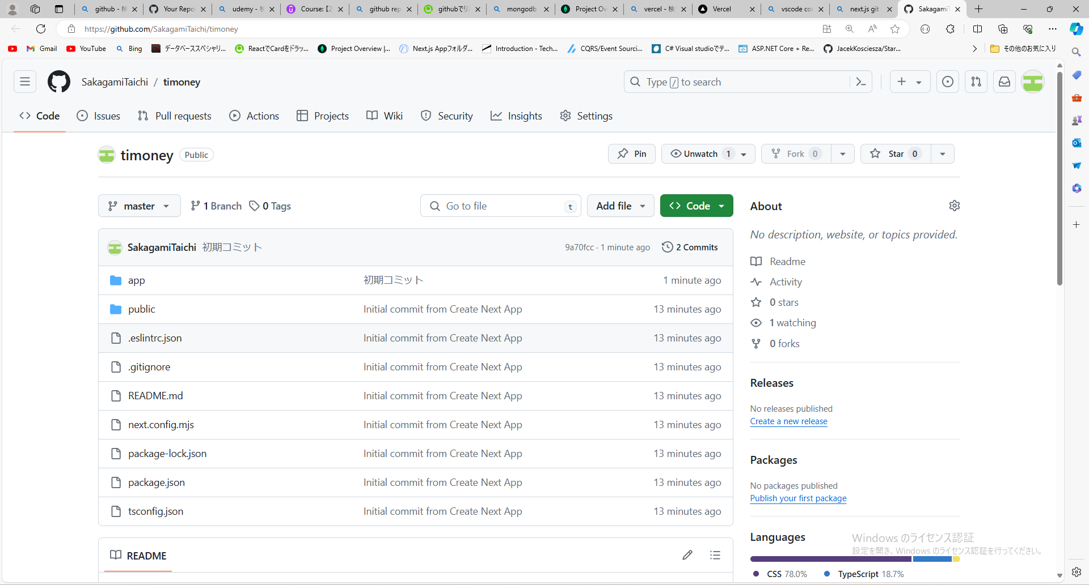
Next.jsプロジェクト作成時に自動で.gitが作成されるためGit Bashにて「git init」を実行する必要はない。

不要なファイルなどを削除し初期コミットを行う。

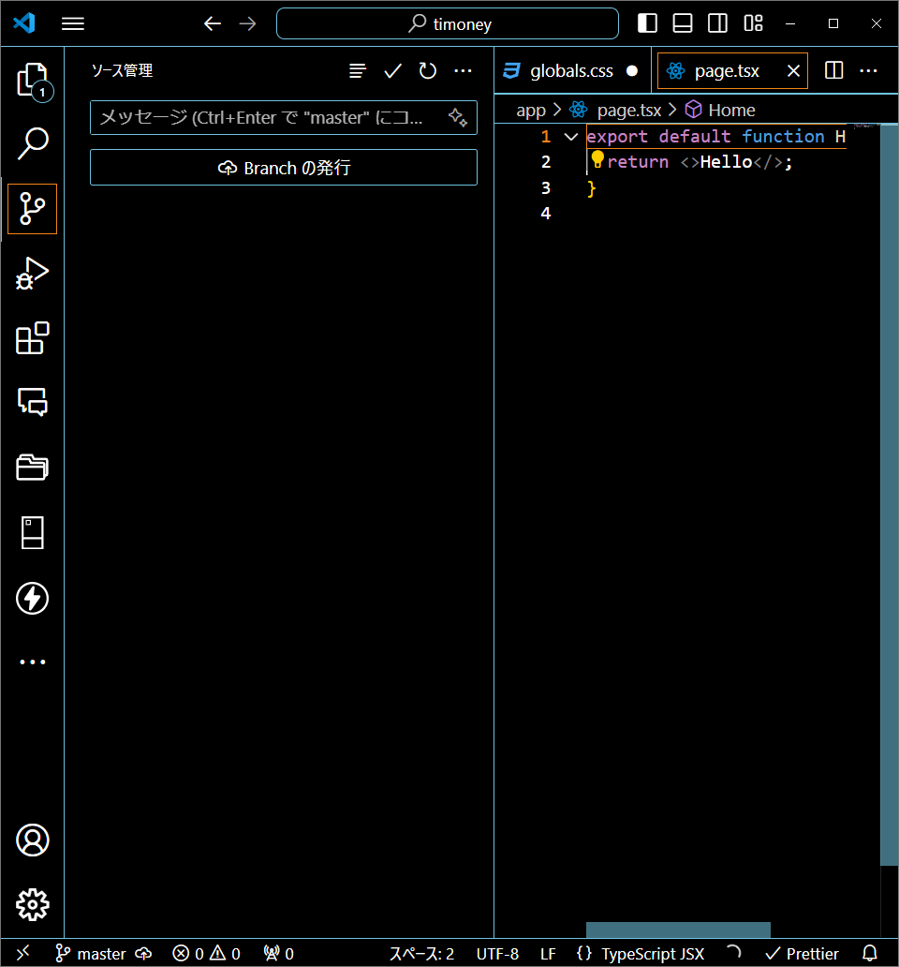

パブリックなレポジトリに発行

Mockの導入
npm i -D json-serverを実行する

mockフォルダとその中にdb.jsonを作成する
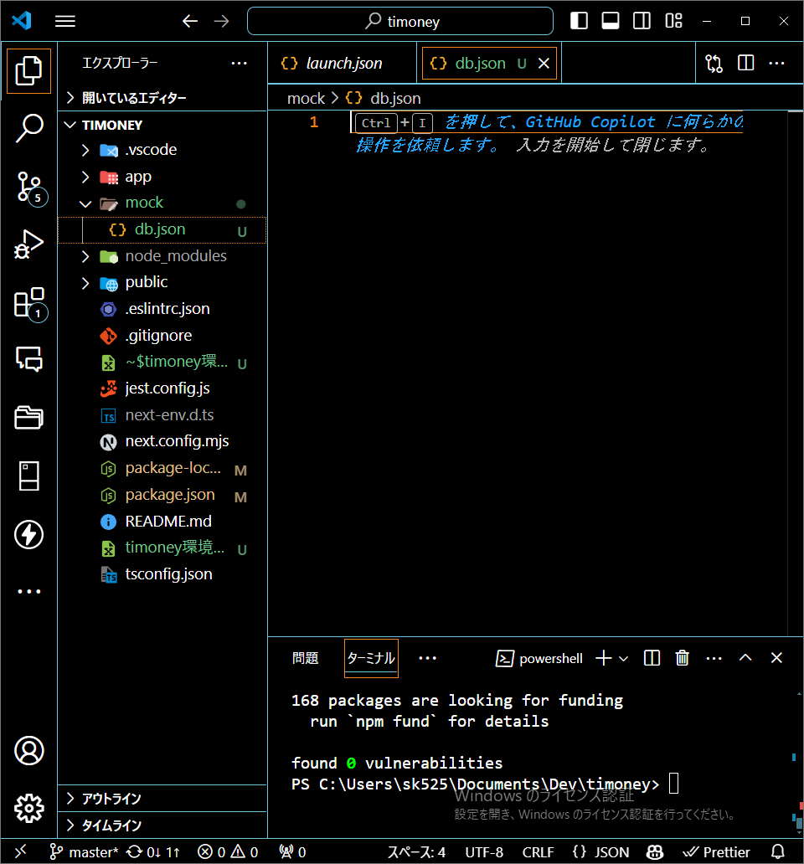

npm I -D npm-run-all

ユニットテストの導入
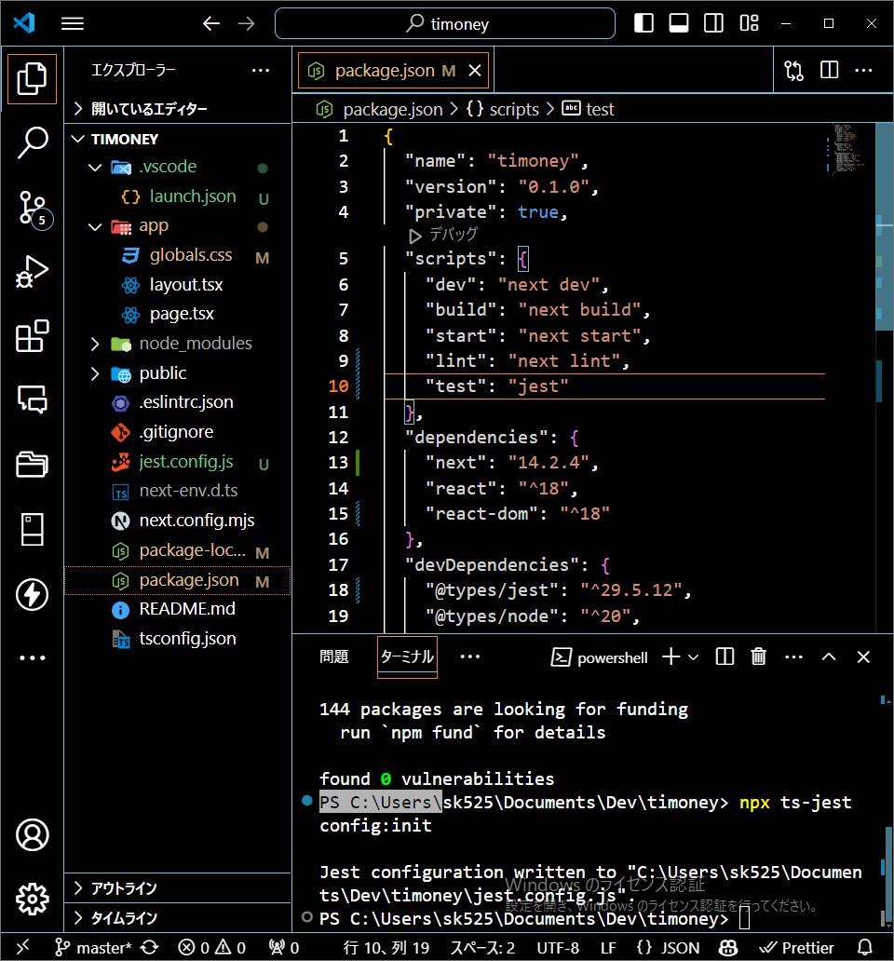
npm i -D jest @types/jest ts-jestを実行
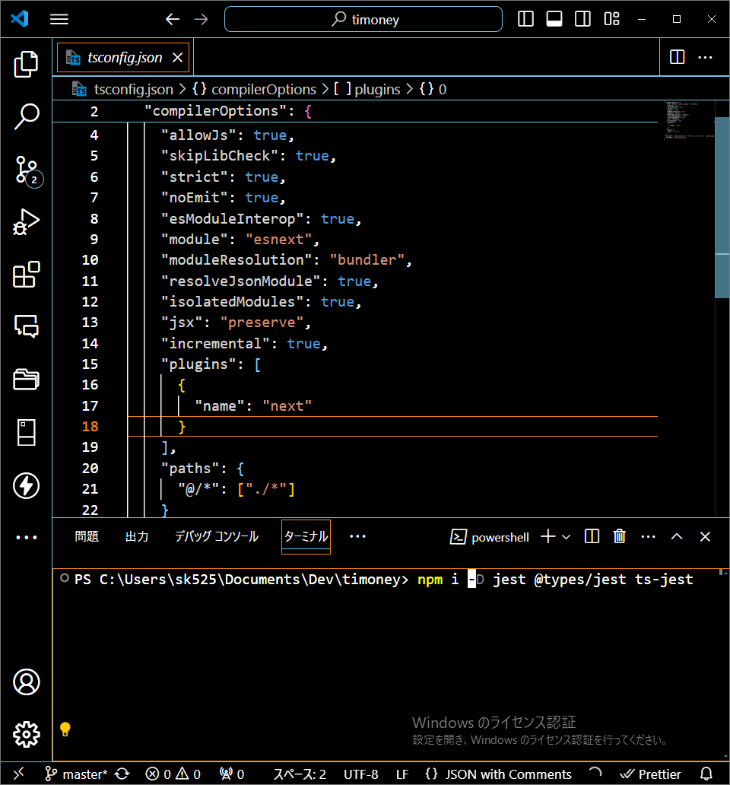

npx ts-jest config:initの実行
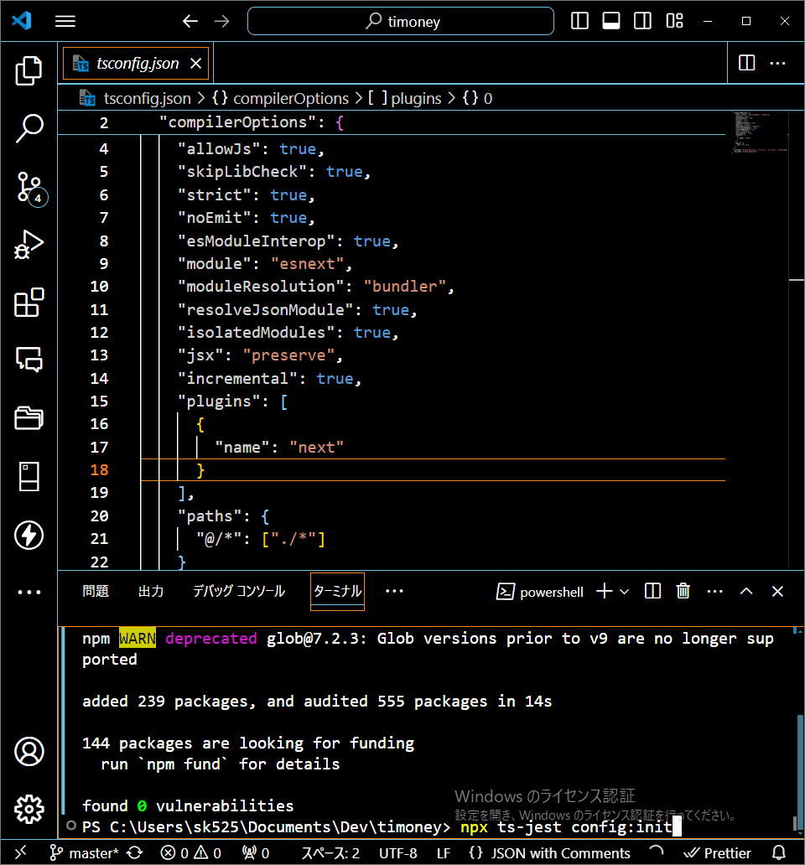

scriptsにtestを追加

デバッグの導入
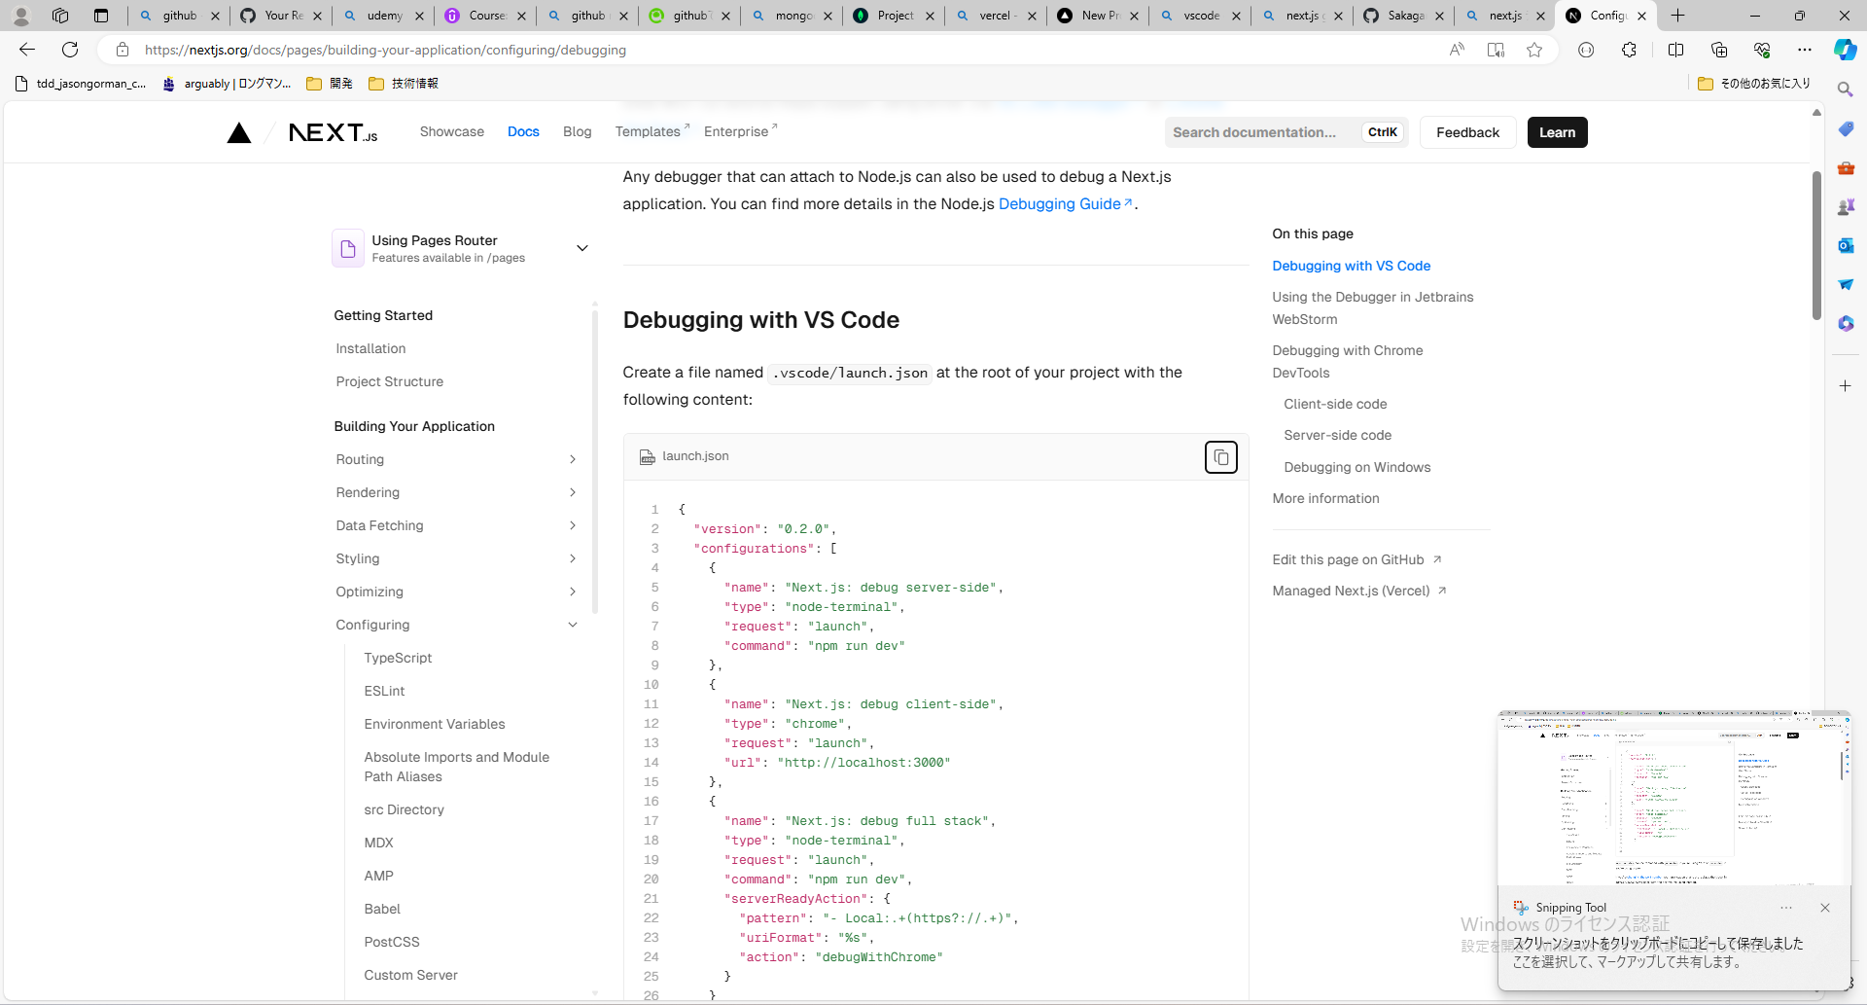
プロジェクトの直下に.vscodeフォルダを作成
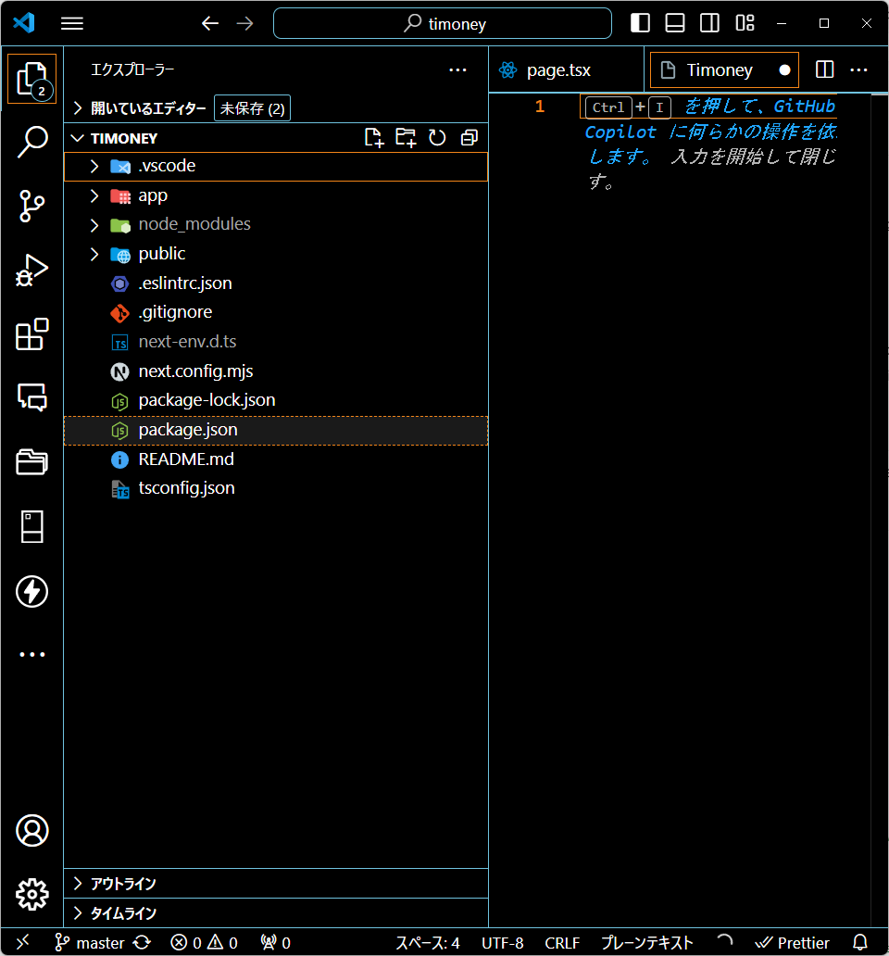

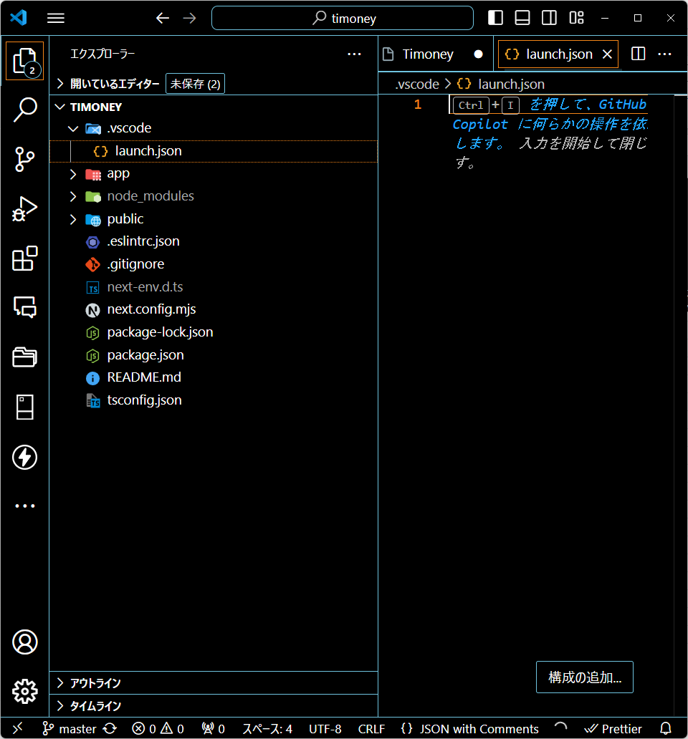

Next.js公式のdebugのためのコードをコピペ

